통합
견 적 서

대동다숲관리사무소 |  | 귀하
전화 :
팩스 : | 244-8485
담당 :

아래와 같이 견적합니다.

견 적 합 계 : | ₩1,199,000
견 적 일 자 : | 2017-08-17 15:46:46
결 재 조 건 :

품 명 | 규 격 | 수 량 | 단 가 | 금 액 | 세 액 | 합 계 액
 |  |  |  | - | - | -
데스크탑렌탈 | HP Wave 600 | 1 | 900,000 | 900,000 | 90,000 | 990,000
 | 인텔 i3-6100T 3.2GHz 듀얼코어 |  |  | - | - | -
 | 8GB DDR4 RAM |  |  | - | - | -
 | 128GB nvme SSD (초고속 SSD) |  |  | - | - | -
 | 1TB 7200RPM HDD |  |  | - | - | -
 | DVD 없음 |  |  | - | - | -
 | Intel HD530 Graphics |  |  | - | - | -
 | Windows 10 64bit |  |  | - | - | -
 | 인텔 듀얼밴드 무선랜 + 블루투스 4.2
 | 전면 USB 3.0 / 후면 USB 3.0 / USB 3.1 / 듀얼 모니터 지원
 | 뱅앤올룹슨 B&O 스피커 내장 / 듀얼마이크 내장

 |  |  |  |  | - | -
모니터 | hp 23er | 1 | 190,000 | 190,000 | 19,000 | 209,000
 | 23인치 Full HD
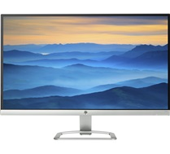

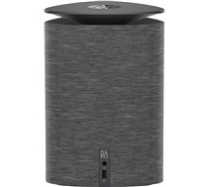

* 결제계좌 : 신한 110-138-600484 씨넷 조규장 |  |  | 합 계 | 1,090,000 | 109,000 | 1,199,000
* 견적담당 : 유지현(010-3705-8078) | 조규장(010-2910-7760)
* REMARK
1. 고성능 스피커가 포함된 저전력 신개념 데스크탑입니다. (미니사이즈, 일반형보다 빠른속도)
견 적 서

대동다숲관리사무소 |  | 귀하
전화 :
팩스 : | 244-8485
담당 :

아래와 같이 견적합니다.

견 적 합 계 : | ₩1,089,000
견 적 일 자 : | 2017-08-17
결 재 조 건 :

품 명 | 규 격 | 수 량 | 단 가 | 금 액 | 세 액 | 합 계 액
 |  |  |  | - | - | -
데스크탑 | HP 400 G4 타워형 | 1 | 800,000 | 800,000 | 80,000 | 880,000

 | 인텔 i5-7500 (쿼드코어 / 3.4GHz / 6MB)
 | 8GB DDR4 Memory
 | intel HD630 Graphics
 | 128GB SSD / 1TB HDD
 | DVD Super Multi
 | USB 3.0 4port / USB 2.0 4port
 | serial 1port
 | D-Sub / DP Dual Monitor Output
 | 310W Active PFC
 | Windows 10 Professional 64bit

모니터 | hp 23er | 1 | 190,000 | 190,000 | 19,000 | 209,000
 | 23인치 Full HD 모니터
 | D-SUB / HDMI 포트 지원
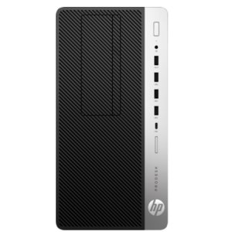
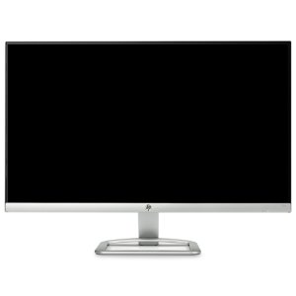

* 결제계좌 : 신한 110-138-600484 씨-넷 |  |  | 합 계 | 990,000 | 99,000 | 1,089,000
* 견적담당 : | 조규장(010-2910-7760)
* REMARK
1. 고성능 사무용 데스크탑입니다.
견 적 서

대동다숲관리사무소 |  | 귀하
전화 :
팩스 : | 244-8485
담당 :

아래와 같이 견적합니다.

견 적 합 계 : | ₩902,000
견 적 일 자 : | 2017-08-17
결 재 조 건 :

품 명 | 규 격 | 수 량 | 단 가 | 금 액 | 세 액 | 합 계 액
 |  |  |  | - | - | -
컴퓨터 | HP 400 G3 슬림형 | 1 | 650,000 | 650,000 | 65,000 | 715,000
 | 인텔 i3-6100 3.7GHz |  |  | - | - | -
 | 8GB DDR3 RAM |  |  | - | - | -
 | 250GB SSD |  |  | - | - | -
 | dvd+rw multi |  |  | - | - | -
 | Intel HD Graphics |  |  | - | - | -
 | Windows 10 Pro |  |  | - | - | -
 |  |  |  |  | - | -
모니터 | HP 22ER | 1 | 170,000 | 170,000 | 17,000 | 187,000
 | 22인치 Full HD |  |  |  |  | -
 |  |  |  | - | - | -
 |  |  |  | - | - | -
 |  |  |  | - | - | -

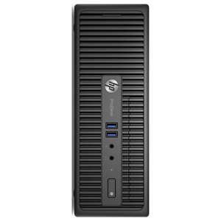

* 결제계좌 : 신한 110-138-600484 씨-넷 |  |  | 합 계 | 820,000 | 82,000 | 902,000
* 견적담당 : | 조규장(010-2910-7760)
* REMARK
1. 일반형 슬림형 PC입니다.

